Sheet1
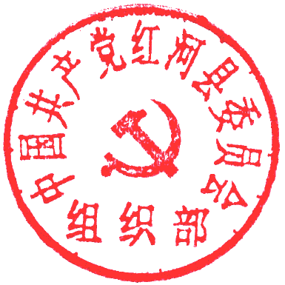
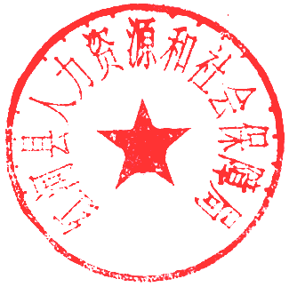
附件1：
红河县2023年事业单位第二轮急需紧缺人才公开招聘岗位信息表
填报单位（盖章）：
岗位代码 | 主管部门 | 招聘单位 | 单位性质 | 招聘岗位 | 招聘人数 | 岗位类别 | 性别 | 民族 | 生源地或户籍 | 年龄 | 学历 | 学位 | 岗位类型 | 学历类型 | 毕业 年份 | 专业类别 |  |  | 其它招聘条件 | 是否特殊岗位 | 笔试类别及代码 | 是否面试 | 开考比例 | 招聘类别 | 备注
 |  |  |  |  |  |  |  |  |  |  |  |  |  |  |  | 第一组专业类别 | 第二组专业类别 | 第三组专业类别
A1 | 红河县教育体育局 | 红河县第二中学 | 全额拨款事业单位 | 政治教师 | 1 | 专技岗 | 不限 | 不限 | 不限 | 35周岁以下 | 硕士研究生及以上 | 硕士及以上学位 | 研究生 | 国民教育 | 不限 | 思想政治教育类 | 政治学类 | 其他教育类 | 具有初中及以上教师资格证 | 否 |  | 免笔试需面试 | 不限 | 紧缺人才招聘 | 博士研究生以上学历年龄放宽至40周岁以下。
A2 | 红河县教育体育局 | 红河县第二中学 | 全额拨款事业单位 | 体育教师 | 1 | 专技岗 | 不限 | 不限 | 不限 | 35周岁以下 | 硕士研究生及以上 | 硕士及以上学位 | 研究生 | 国民教育 | 不限 | 体育教育类 | 其他教育类 |  | 具有初中及以上教师资格证 | 否 |  | 免笔试需面试 | 不限 | 紧缺人才招聘 | 博士研究生以上学历年龄放宽至40周岁以下。
A3 | 红河县教育体育局 | 红河县第二中学 | 全额拨款事业单位 | 语文教师 | 2 | 专技岗 | 不限 | 不限 | 不限 | 35周岁以下 | 硕士研究生及以上 | 硕士及以上学位 | 研究生 | 国民教育 | 不限 | 语文教育类 | 中国语言文学类 | 其他教育类 | 具有初中及以上教师资格证 | 否 |  | 免笔试需面试 | 不限 | 紧缺人才招聘 | 博士研究生以上学历年龄放宽至40周岁以下。
A4 | 红河县教育体育局 | 红河县第二中学 | 全额拨款事业单位 | 英语教师 | 2 | 专技岗 | 不限 | 不限 | 不限 | 35周岁以下 | 硕士研究生及以上 | 硕士及以上学位 | 研究生 | 国民教育 | 不限 | 英语教育类 | 英语类 | 其他教育类 | 具有初中及以上教师资格证 | 否 |  | 免笔试需面试 | 不限 | 紧缺人才招聘 | 博士研究生以上学历年龄放宽至40周岁以下。
A5 | 红河县人民政府 | 红河哈尼梯田文化传承学校 | 全额拨款事业单位 | 英语教师 | 1 | 专技岗 | 不限 | 不限 | 不限 | 35周岁以下 | 硕士研究生及以上 | 硕士及以上学位 | 研究生 | 国民教育 | 不限 | 英语教育类 | 英语类 | 其他教育类 | 具有相对应学科高级中学或中等职业学校以上教师资格证 | 否 |  | 免笔试需面试 | 不限 | 紧缺人才招聘 | 博士研究生以上学历年龄放宽至40周岁以下。
B1 | 红河县卫生健康局 | 红河县人民医院 | 差额拨款事业单位 | 医生 | 3 | 专技岗 | 不限 | 不限 | 不限 | 35周岁以下 | 本科及以上 | 学士及以上学位 | 本科 | 普通高等教育 | 不限 | 临床医学类 | 儿科医学类 | 皮肤医学类 | 无 | 否 |  | 免笔试需面试 | 不限 | 紧缺人才招聘
B2 | 红河县卫生健康局 | 红河县人民医院 | 差额拨款事业单位 | 医生 | 2 | 专技岗 | 不限 | 不限 | 不限 | 35周岁以下 | 本科及以上 | 学士及以上学位 | 本科 | 普通高等教育 | 不限 | 中西医结合类 | 中医医学类 | 中医针灸推拿类 | 无 | 否 |  | 免笔试需面试 | 不限 | 紧缺人才招聘

